Semana 9
 |  |  | Programación de Actividades Semanal |  |  |  |  |  | 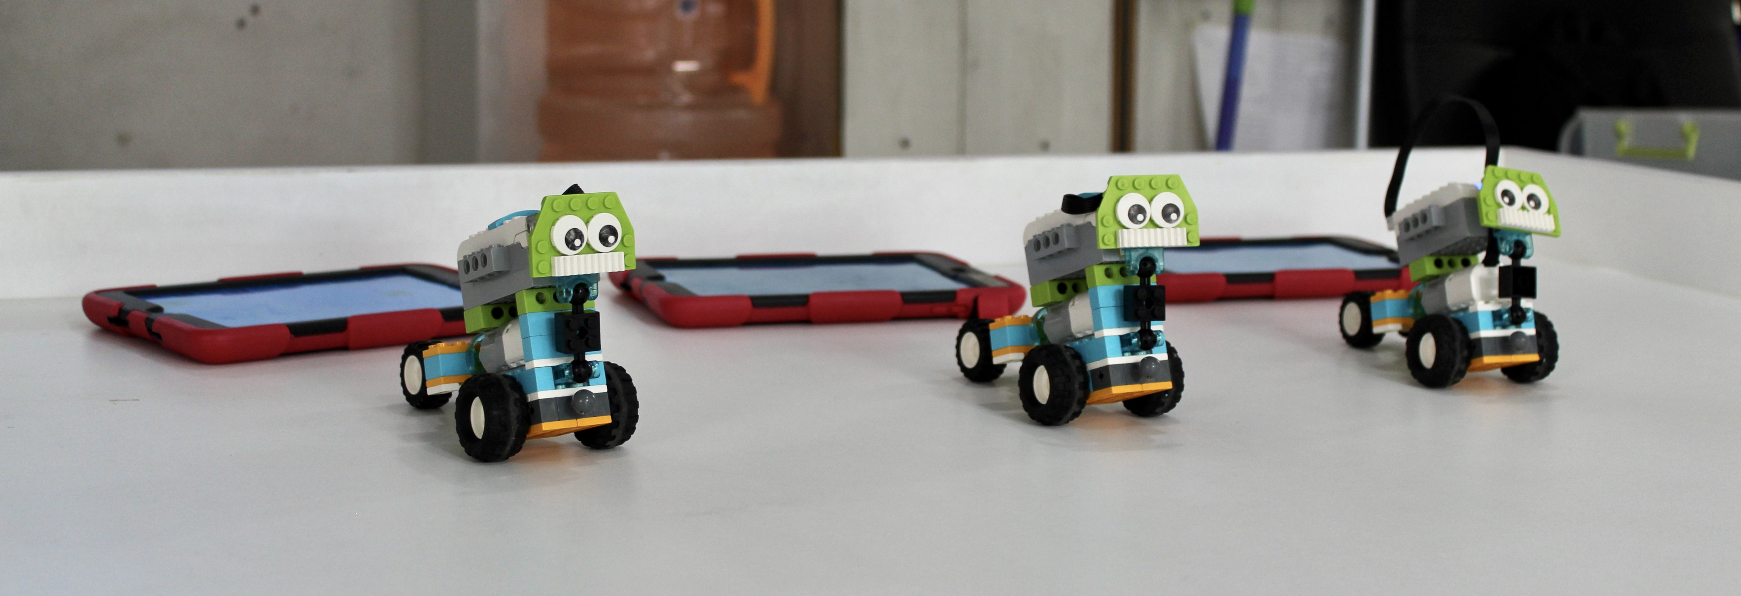
 |  |  | SEMANA 9 - AÑO 2025
 |  |  | ¡Intenta, Explora y Conquista!

Semana | Año | Fecha | Día | Escuelas | Horario | Grupos | Tema | Alumnos | Notas
9 | 2025 | 24/02 | Lunes | AEC | - | - | Salud mental | - | -
9 | 2025 | 24/02 | Lunes | INBLOQUET | - | - | - | Remy, Dario, Emy | -
9 | 2025 | 25/02 | Martes | AB | - | PB | Oruga | - | Se necesita una estrategia de actividad con Max...
9 | 2025 | 25/02 | Martes | INBLOQUET | - | RINOS | Secuencia de pasos | - | -
9 | 2025 | 26/02 | Miércoles | RW | - | PANDAS/BUFALOS, PUMAS/DELFINES | Secuencia de pasos | - | -

